Screenshots
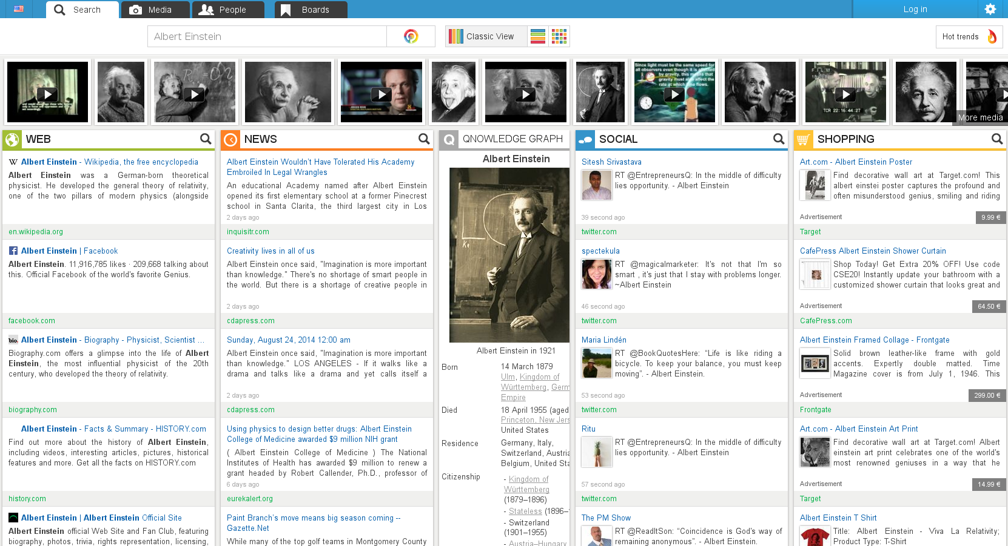
Interface #1 | Qwant.com | https://drive.google.com/open?id=0B9UtOyRF0rKIakpGOTVSTmtTNVE&authuser=0

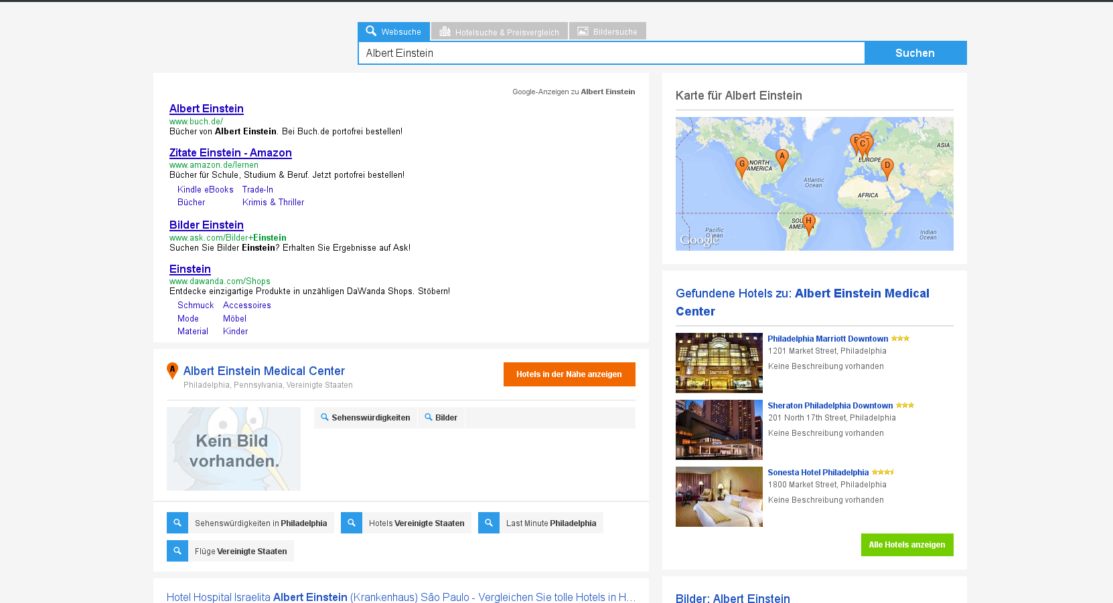
Interface #2 | "SI2" | https://drive.google.com/open?id=0B9UtOyRF0rKIaGtBT1czd3E2RFE&authuser=0

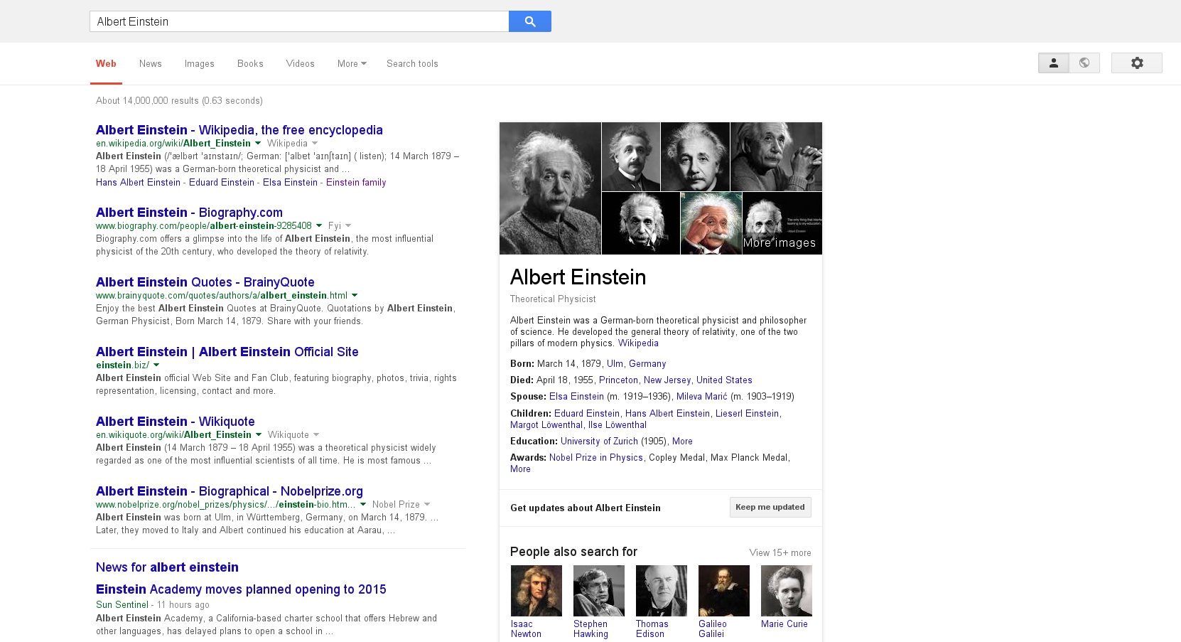
Interface #3 | Google.com | https://drive.google.com/open?id=0B9UtOyRF0rKITlZnQThhdldvRTQ&authuser=0

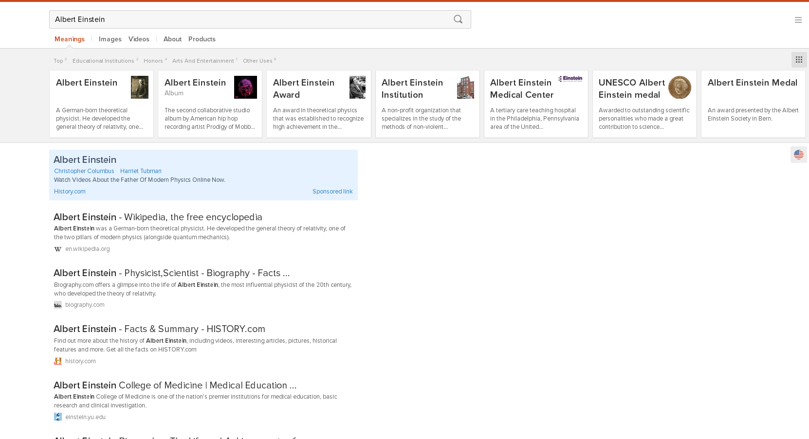
Interface #4 | DuckDuckGo.com | https://drive.google.com/open?id=0B9UtOyRF0rKINGpoY1VtQTdyeGs&authuser=0

